Langkah Kerja Inspektur
PANDUAN PRAKTIS & LANGKAH KERJA INSPEKTUR OQC
Instruksi Kerja Lantai Produksi: Scan Label, Cek Kanban / Safety Stock, Input Defect, Re-Check & Re-Inspeksi

NO / LANGKAH | NAMA PROSES & TUJUAN | CARA KERJA & APA YANG HARUS DILAKUKAN (STEP-BY-STEP) | HAL PENTING / JANGAN SAMPAI SALAH! (WARNING) | FOTO / TAMPILAN SISTEM
LANGKAH 1 | LOGIN KE SISTEM (Halaman: login.php) | 1. Buka aplikasi OQC di komputer meja inspeksi. 2. Masukkan Username akun inspektur dan Password. 3. Klik tombol 'Masuk'. >> Begitu berhasil login, sistem langsung otomatis membawamu ke layar kerja Inspeksi (tidak perlu klik menu lain-lain). | ⚠️ JANGAN gunakan akun orang lain! Setiap inspeksi tercatat nama PIC inspekturnya untuk laporan dan jejak audit. | 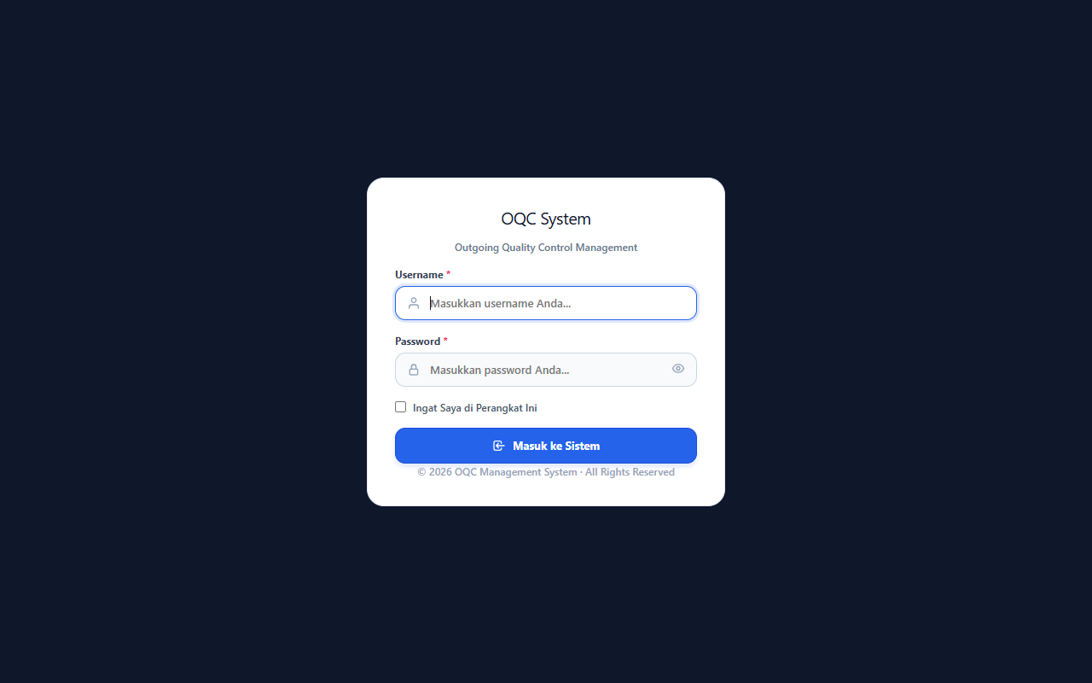
LANGKAH 2 | SCAN LABEL & CEK JENIS INSPEKSI (Kanban vs Safety Stock) | 1. Scan barcode pada label box barang di kolom scan. 2. Cek di layar modal yang terbuka: 🅰️ JIKA KANBAN (Jadwal Pengiriman Produksi): • Cocokkan: Apakah 'Kanban No' dan 'Part Code' di layar sudah sesuai dengan fisik barang? • Scan label box satu per satu. • Perhatikan kartu di atas: Lihat 'Sudah berapa label yang discan', 'Total Qty Akumulasi', dan 'Berapa sisa box/qty yang belum discan' sampai memenuhi target Kanban. • Kalau sudah pas/lengkap -> Klik lanjut ke Meja Periksa (Workbench). 🅱️ JIKA SAFETY STOCK (Stok Cadangan Gudang): • Di layar tertulis 'Safety Stock Gudang'. • Scan label box -> kuantitas & ref number langsung terbaca -> langsung klik lanjut periksa ke Meja Periksa. | ⚠️ HATI-HATI: • Di Kanban, pastikan jumlah box yang discan pas sesuai jadwal target (jangan kurang / jangan kelebihan). • Pastikan Part Code label cocok dengan fisik barang yang ada di depanmu! | 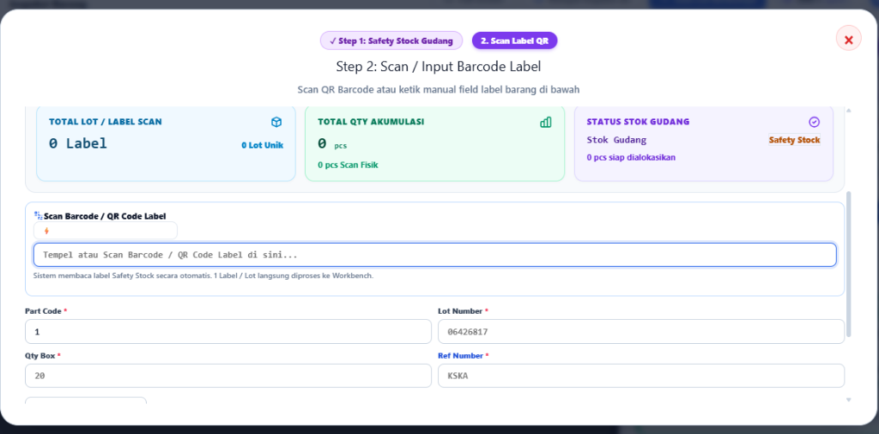
LANGKAH 3 | MASUK MEJA PERIKSA (WORKBENCH) & AMBIL SAMPEL FISIK | 1. Sekarang kamu sudah di Meja Periksa (Unified Workbench). 2. Lihat di layar: • Cek 'Sample Size' (Sistem otomatis menghitung berapa pcs sampel yang wajib kamu periksa, misal: 20 pcs, 32 pcs, dll). • Buka tab 'Drawing Part' di layar untuk melihat gambar bentuk, ukuran, dan standar part yang benar. 3. Ambil sampel barang fisik dari box sesuai jumlah Sample Size yang diminta. 4. Lakukan pengecekan visual & fungsional secara teliti. | ⚠️ DILARANG: • Mengurangi jumlah sampel fisik (misal sistem minta 32 pcs, tapi kamu cuma cek 5 pcs). Wajib cek utuh sesuai sample size! | 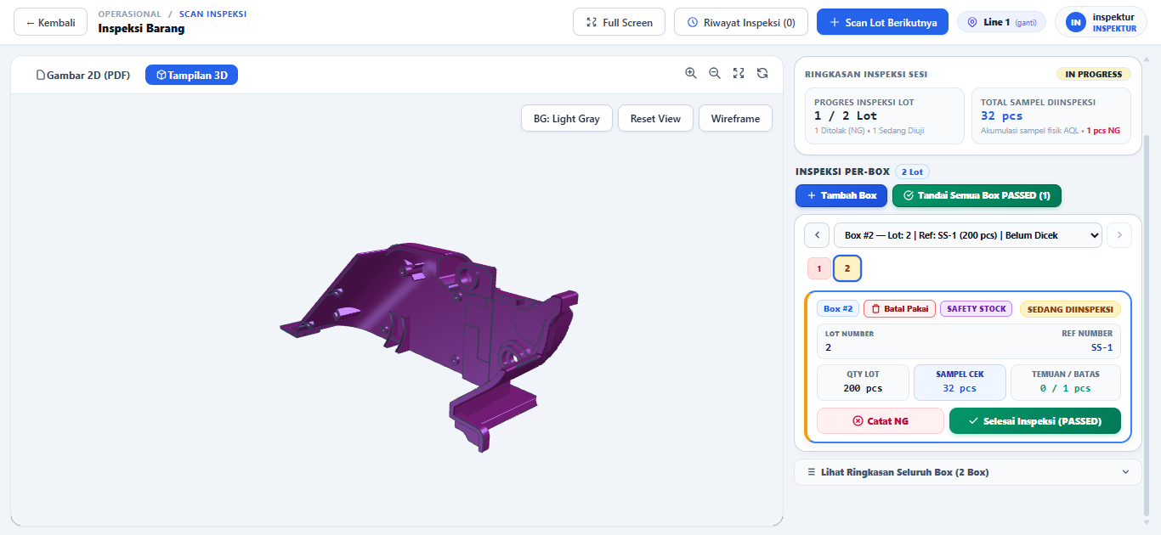
LANGKAH 4 | INPUT HASIL PERIKSA: OK ATAU DEFECT (NG)? (Harus Sangat Teliti!) | 1. JIKA SEMUA SAMPEL BAGUS (0 Defect): • Klik konfirmasi hasil OK -> Lot dinyatakan PASSED (Lulus). 2. JIKA KETEMU BARANG CACAT (NG): • Klik tombol 'Catat Defect / Input NG'. • Pilih: NG-nya jenis apa? (Baret, Penyok, Burr/Kelebihan Plastik, Bintik Hitam, dll). • Masukkan: Total NG-nya ketemu berapa pcs? • Tulis keterangan singkat dan ambil foto jika perlu. 3. LIHAT BATAS AQL DI LAYAR: • Sistem punya batas: Ac (Accept/Batas Terima) dan Re (Reject/Batas Tolak). • Kalau total NG masih di bawah Re -> Status masih PASS. • Kalau total NG mencapai/melebihi Re -> Sistem OTOMATIS mengunci status menjadi REJECT (Ditolak). | ⚠️ WAJIB JUJUR & HATI-HATI: • Periksa dengan benar dan teliti | 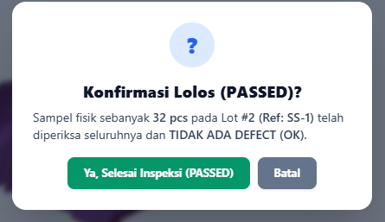 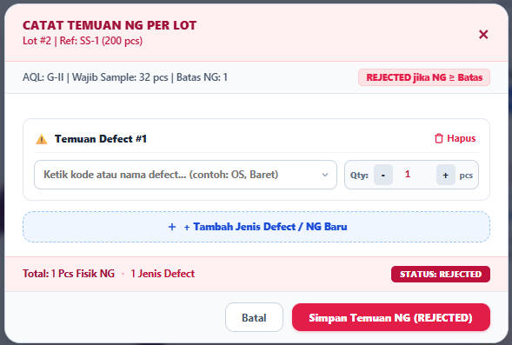
LANGKAH 5 | SALAH PERIKSA? PAKAI TOMBOL 'BATAL / RE-CHECK'! (Koreksi Data / Reset Hasil) | Bagaimana kalau inspektur salah hitung, salah klik, atau mau periksa ulang fisik barang? 1. Tenang, jangan panik dan tidak perlu hapus sesi! 2. Di kartu lot pemeriksaan, ada tombol: [ 🔄 Batal / Re-Check ] 3. Klik tombol 'Batal / Re-Check' tersebut. 4. Status lot akan otomatis kembali ke status 'Sedang Diperiksa' (In-Progress). 5. Kamu bisa memperbaiki jumlah sampling, membatalkan defect yang salah input (Undo NG), atau melakukan pemeriksaan fisik ulang. | ⚠️ CATATAN: Gunakan tombol Re-Check ini jika ada keraguan pada hasil cek sebelum sesi benar-benar ditutup secara final. | 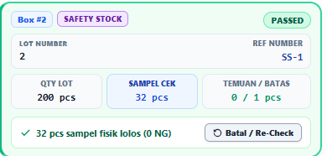
LANGKAH 6 | KASUS RE-INSPEKSI (BARANG BEKAS REJECT) (Pemeriksaan Ulang Pasca Sortir/Perbaikan) | KASUSNYA SEPERTI APA? Barang ini kemarin pernah di-REJECT oleh QC. Lalu bagian Produksi sudah melakukan SORTIR 100% atau PERBAIKAN, dan sekarang barang diajukan lagi ke QC untuk diperiksa ulang. APA YANG TERJADI DI SISTEM? 1. Begitu label box bekas reject kamu scan, sistem langsung memunculkan POP-UP PERINGATAN KUNING/MERAH: 'LABEL PERNAH REJECTED!'. 2. Di pop-up terlihat jelas histori lamanya: • Dulu ditolak karena Defect apa? • Berapa pcs NG yang ditemukan dulu? • Siapa inspektur yang menolak dan kapan tanggalnya? APA TINDAKAN INSPEKTUR? 1. Periksa fisik barang: Pastikan tim produksi benar-benar sudah menyortir 100% dan cacat yang lama sudah hilang! 2. Pilihan di Layar: • Klik [ ✓ Ya, Sudah Benar (Terima) ]: Jika fisik barang sudah benar-benar beres disortir. Sesi lanjut dengan tanda 'Re-Inspeksi'. • Klik [ ✕ Belum / Batalkan (Tolak) ]: Jika barang ternyata masih cacat atau belum diperbaiki. | ⚠️ JANGAN ASAL KLIK TERIMA! Wajib periksa fisik barang terlebih dahulu. Jangan meloloskan barang reject yang belum diperbaiki nyata oleh produksi! | 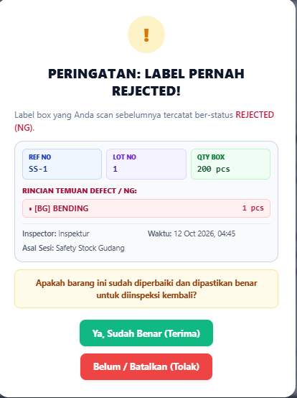
LANGKAH 7 | PENYELESAIAN SESI: PASSED ATAU REJECTED? (Cetak Label / Lembar Karantina) | 1. JIKA HASIL AKHIR PASSED (LULUS): • Barang resmi lolos OQC dan siap dikirim atau masuk stok jadi. 2. JIKA HASIL AKHIR REJECTED (TOLAK): • Masuk Ke menu Lot Ng/Karantina atau bisa di halaman inspeksi ini • Klik tombol 'Cetak Rejection Sheet'.Lalu Minta chief untuk ttd. • Setelah itu print • Tempelkan lembar merah/rejection tersebut di fisik box barang. | ⚠️ DILARANG: Membiarkan box berstatus Reject tergeletak di jalur produksi tanpa lembar Rejection Tag! | 